Sheet1
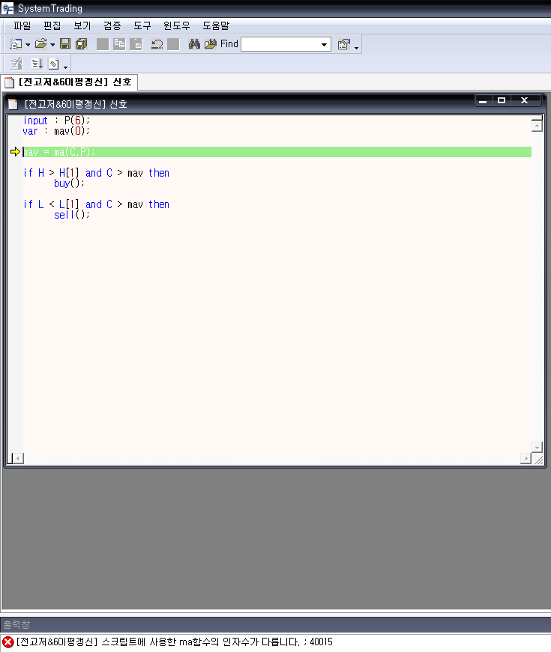
수고 많으십니다.
44064 질의에 대하여 한국투자증권의 HTS통하여 구현해 보고저 아래와 같이 입력하고
검증 절차를 진행하였는데 아래와 같이 스크립트에 사용한 ma함수의 인자수가 다릅니다. ; 40015 란
메시지가 출력되고 있네요. 무엇이 잘못된 것인지요?
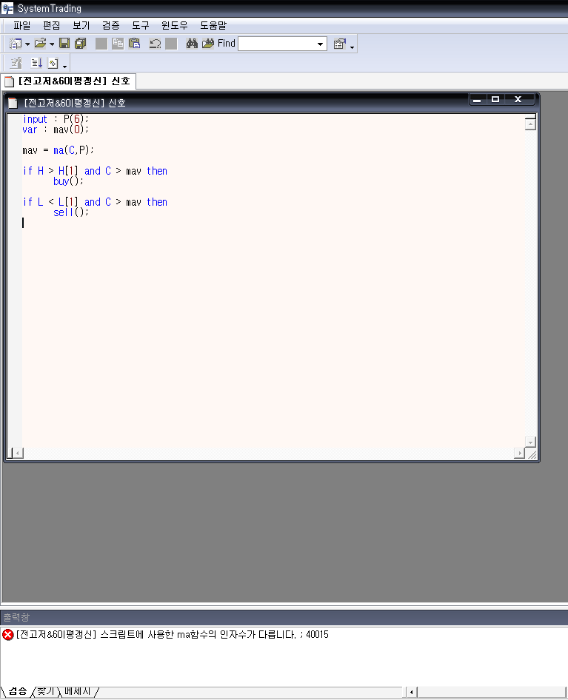

아래는 밑에 오류 메시지를 더블클릭하여 오류부분을 나타내주는 화면입니다.

